0327_Tune
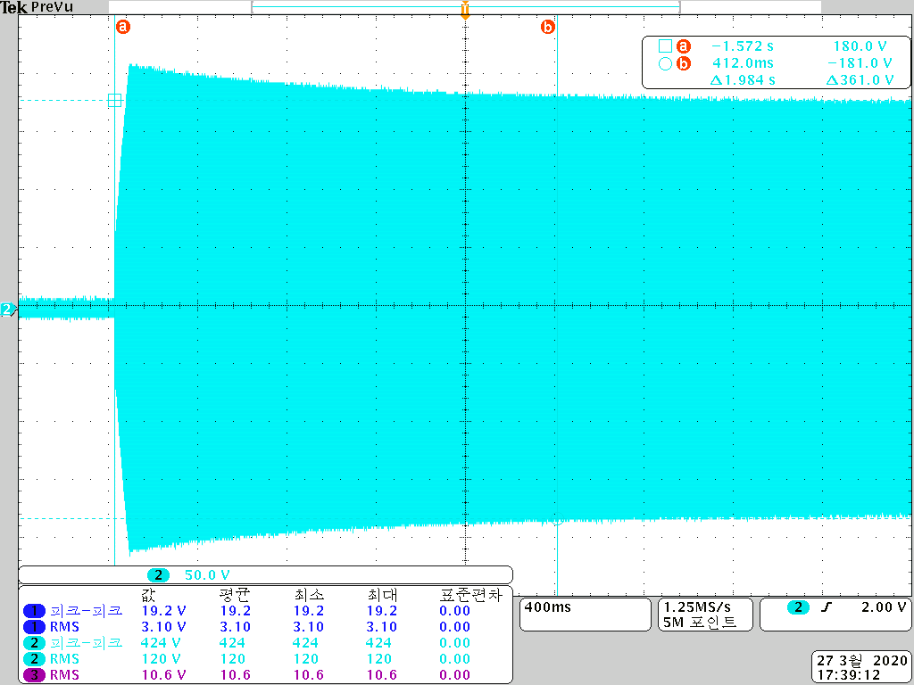
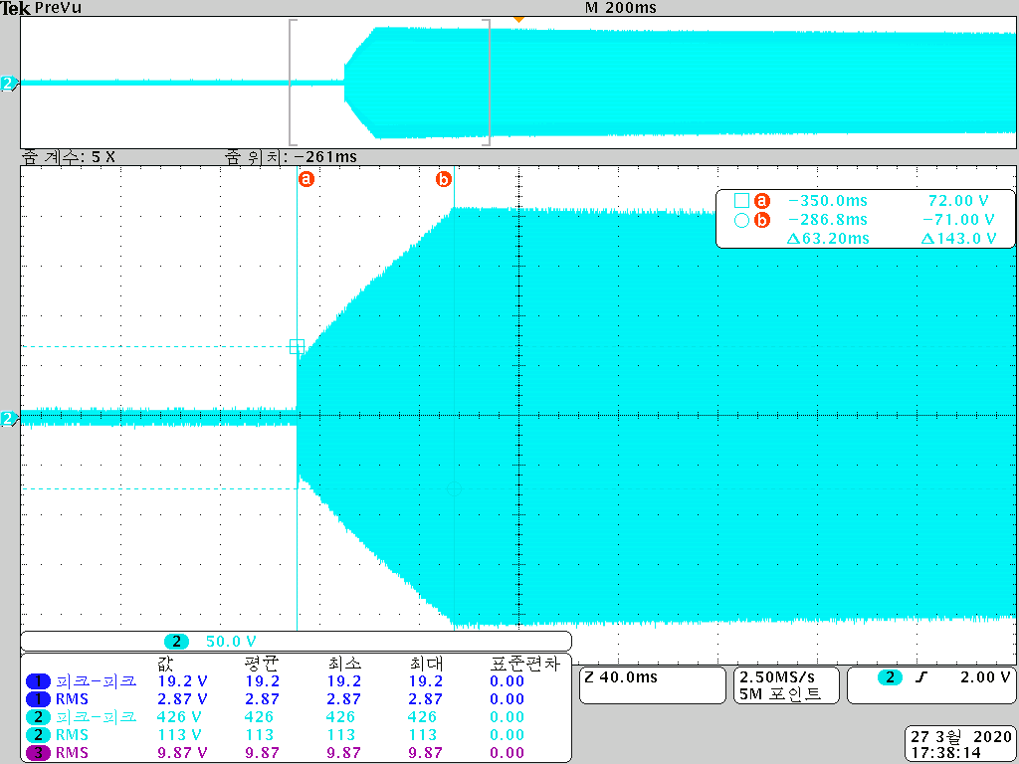
 |  | LCR meter : 0점이 0.2uH
DC48V | 9V | FILTER |  |  |  |  |  |  |  |  | FLTIN |  |  |  | RFO |  |  |  | IL | FWIN |  | FWO |  | RVIN |  | RVO
 |  | C25 | L5 | C26 | C27 | L6 | C28 | C29 | L7 | C30 | Vpp | Vrms | Vrms | P | Vpp | Vrms | Vrms | P | dB | Vpp | Vrms | Vpp | Vrms | Vpp | Vrms | Vpp | Vrms
22.9 | OFF | 130 | 1.1 | 180 | 180 | 1.1 | 180 | 180 | 1.1 | 130 | 298 | 105.34 | 103 | 212.18 | 238 | 84.13 | 79.1 | 125.1362 | -2.2932148241
 |  | 130 | 0.8 | 180 | 180 | 0.8 | 180 | 180 | 0.8 | 130 | 300 | 106.05 | 94.6 | 178.9832 | 240 | 84.84 | 79.9 | 127.6802 | -1.4668871418
 |  | 180 | 0.8 | 180 | 180 | 0.8 | 180 | 180 | 0.8 | 180 | 342 | 120.90 | 95.3 | 181.6418 | 272 | 96.15 | 89.9 | 161.6402 | -0.5066641781 | RFO 파형 안좋음
 |  | 180 | 0.8 | 150 | 180 | 0.8 | 180 | 180 | 0.8 | 180 | 340 | 120.19 | 96.9 | 187.7922 | 270 | 95.45 | 90.8 | 164.8928 | -0.56475857059
 |  | 180 | 0.8 | 150 | 180 | 0.8 | 150 | 180 | 0.8 | 180 | 324 | 114.53 | 93.7 | 175.5938 | 270 | 95.45 | 91.5 | 167.445 | -0.20636993643 | RFO 파형 OK - FLTIN을 같이 측정하면 파형 깨짐
26.97 |  | 180 | 0.8 | 150 | 180 | 0.8 | 150 | 180 | 0.8 | 180 |  | 0.00 |  | 0 | 304 | 107.46 | 102 | 208.08 | #DIV/0!
31.42 |  | 180 | 0.8 | 150 | 180 | 0.8 | 150 | 180 | 0.8 | 180 |  | 0.00 |  | 0 | 332 | 117.36 | 113 | 255.38 | #DIV/0!
35.90 |  | 180 | 0.8 | 150 | 180 | 0.8 | 150 | 180 | 0.8 | 180 |  | 0.00 |  | 0 | 354 | 125.14 | 121 | 292.82 | #DIV/0!
40.00 |  | 180 | 0.8 | 150 | 180 | 0.8 | 150 | 180 | 0.8 | 180 |  | 0.00 |  | 0 | 406 | 143.52 | 139 | 386.42 | #DIV/0!
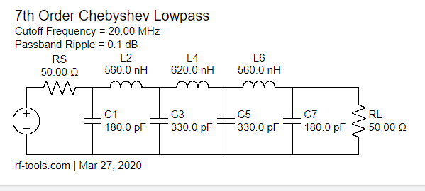
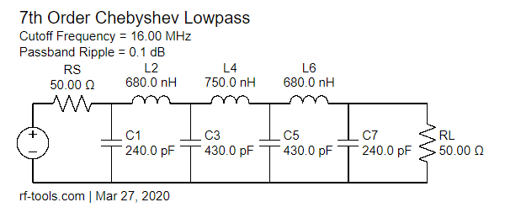

온도 테이프 : FET 90, 100, DC48V L = 70도
Buck 80% 300W 출력시 파형

